Escalas
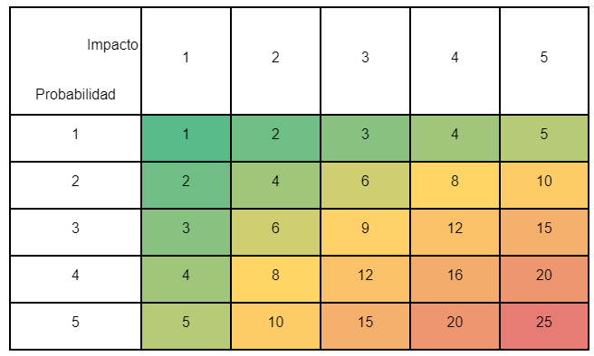
ESCALA DE PROBABILIDADES |  |  |  | ESCALA DE IMPACTO
Escala | Clasificación | Descripción | Frecuencia | Escala | Clasificación | Descripción
5 | Cierto | El riesgo es altamente probable de ocurrir. Se espera que ocurra en la mayoría de las situaciones en que se encuentre presente. | Más de 1 vez por semana | 5 | Mayor | El riesgo tiene un impacto devastador en el proyecto. Podría causar la interrupción total del proyecto o resultados negativos.
4 | Probable | El riesgo es probable de ocurrir en reiteradas ocasiones en el corto plazo. | Más de 1 vez al mes Hasta 1 vez por semana | 4 | Alto | El riesgo tiene un impacto crítico en el proyecto. Podría causar retrasos significativos, sobrecostos importantes o problemas que afecten gravemente la calidad del proyecto.
3 | Posible | El riesgo tiene una probabilidad moderada de ocurrir en el mediano plazo. | Más de 1 vez en un proyecto, hasta 1 vez al mes | 3 | Moderado | El riesgo tiene un impacto moderado en el proyecto. Podría causar desviaciones en el cronograma, el presupuesto u otros aspectos del proyecto, pero aún podría ser manejado con ajustes y medidas correctivas.
2 | Improbable | El riesgo es poco probable de ocurrir, pero aún existe una posibilidad. | Hasta 1 vez en el proyecto | 2 | Menor | El riesgo tiene un impacto relativamente bajo en el proyecto. Podría causar efectos menores en el progreso del proyecto y podría ser manejado sin mayores dificultades.
1 | Excepcional | El riesgo es altamente improbable de ocurrir, solo en circunstancias excepcionales o como resultado de una combinación de eventos inusuales. | Más de 1 vez en el proyecto | 1 | Insignificante | El riesgo tiene un impacto mínimo en el proyecto. Su ocurrencia no tendría efectos significativos en el desarrollo del proyecto o en sus resultados finales.

